Sheet2
Dự báo số tàu đóng được
Năm | Thực tế | Dự báo | Moving
2015 | 28
Moving Average
2016 | 29 |  | #N/A | #N/A
2017 | 27 |  | #N/A | #N/A
2018 | 30 | 28 | 28 | #N/A
2019 | 28 | 28.7 | 28.666666667 | #N/A
2020 | 27 | 28.3 | 28.333333333 | 0.98130676293
2021 |  | 28.3 | 28.333333333 | 1.1055415968

repon
Lợi nhuận y | Giá thành x1 | Chi phí quản lý x2 | chi phí bán hàng x3
540000 | 450 | 30.2 | 20.3
520000 | 520 | 32.1 | 21.2
541000 | 550 | 28.7 | 22.1
532000 | 555 | 28.6 | 24.1
530000 | 525 | 31.2 | 26.3
560000 | 540 | 28.7 | 24.7
547000 | 560 | 29.3 | 23.5
559000 | 575 | 34.1 | 24.9
592000 | 580 | 34.5 | 24.6
573731.03905 | 600 | 35 | 25
 |  |  |  |  |  |  |  |  | #NAME?
X Variable 1 Line Fit Plot
SUMMARY OUTPUT

X Variable 2 Line Fit Plot
X Variable 3 Line Fit Plot
Regression Statistics
Multiple R | 0.60981105942
R Square | 0.37186952819
Adjusted R Square | -0.0050087549005
Standard Error | 21459.017408
Observations | 9

ANOVA
 | df | SS | MS | F | Significance F
Regression | 3 | 1363108415 | 454369471.66 | 0.98670988718 | 0.46968688658
Residual | 5 | 2302447140.6 | 460489428.11
Total | 8 | 3665555555.6

 | Coefficients | Standard Error | t Stat | P-value | Lower 95% | Upper 95% | Lower 95.0% | Upper 95.0%
Intercept(b) | 322917.32936 | 132232.01456 | 2.4420510452 | 0.058505805045 | -16995.885346 | 662830.54406 | -16995.885346 | 662830.54406
X Variable 1(a1) | 204.21422281 | 252.18563855 | 0.80977736871 | 0.4548635927 | -444.04959885 | 852.47804446 | -444.04959885 | 852.47804446
X Variable 2(a2) | 3321.1215144 | 3425.3726927 | 0.96956501155 | 0.37679351845 | -5484.0793099 | 12126.322339 | -5484.0793099 | 12126.322339
X Variable 3(a3) | 481.83691989 | 4994.7944021 | 0.096467818513 | 0.92689635194 | -12357.690843 | 13321.364683 | -12357.690843 | 13321.364683

RESIDUAL OUTPUT

Observation | Predicted Y | Residuals
1 | 524892.88883 | 15107.111169
2 | 545931.66853 | -25931.668533
3 | 541199.9353 | -199.93529635
4 | 542852.5681 | -10852.568099
5 | 546421.09858 | -16421.098576
6 | 540410.56906 | 19589.43094
7 | 545909.32212 | 1090.6778791
8 | 565588.49042 | -6588.49042
9 | 567793.45906 | 24206.540936

các phương pháp dự báo 1
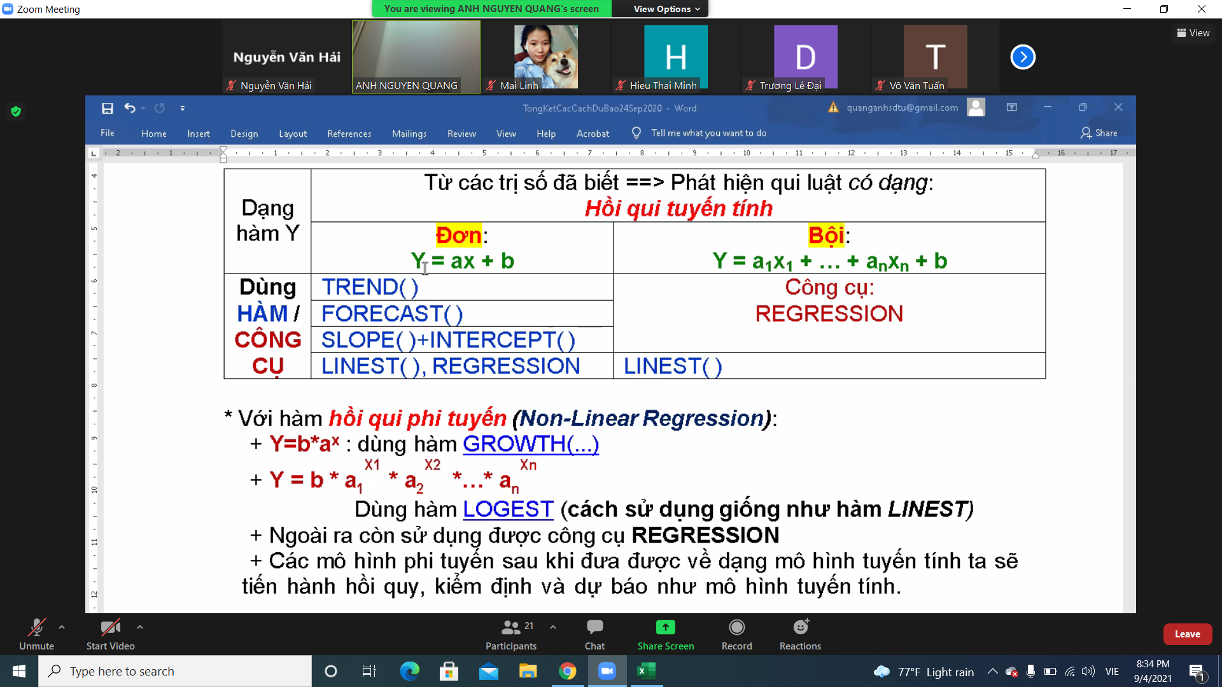
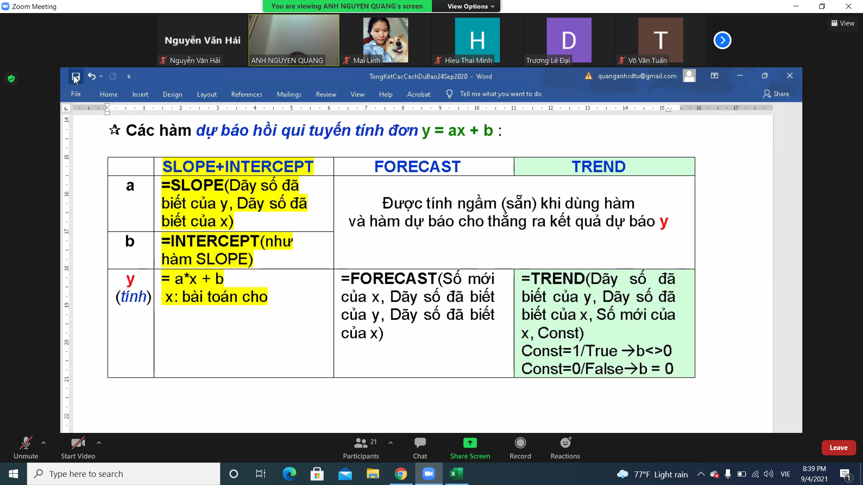

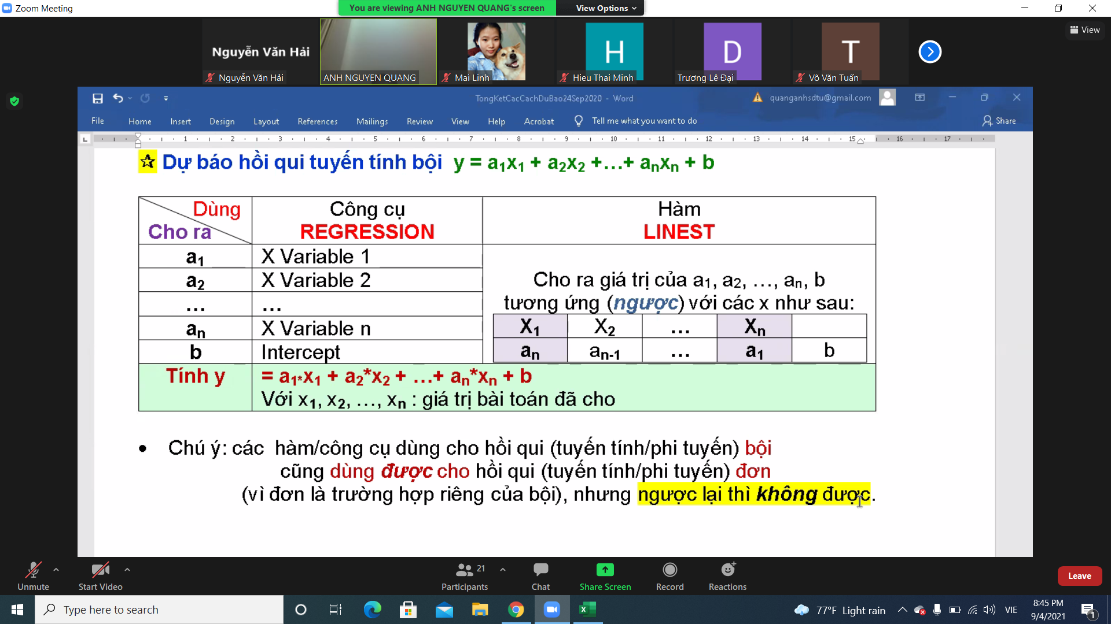

bài2
 | Bài Toán 2-Tối ưu
 | Công suất/ tháng | Chi phí SX 1SP | Đơn Giá Bán | SL cần SX
Quần | 5,000.00 | 60,000.00 | 100,000 | 3
Áo | 10,000.00 | 40,000.00 | 65,000 | 4
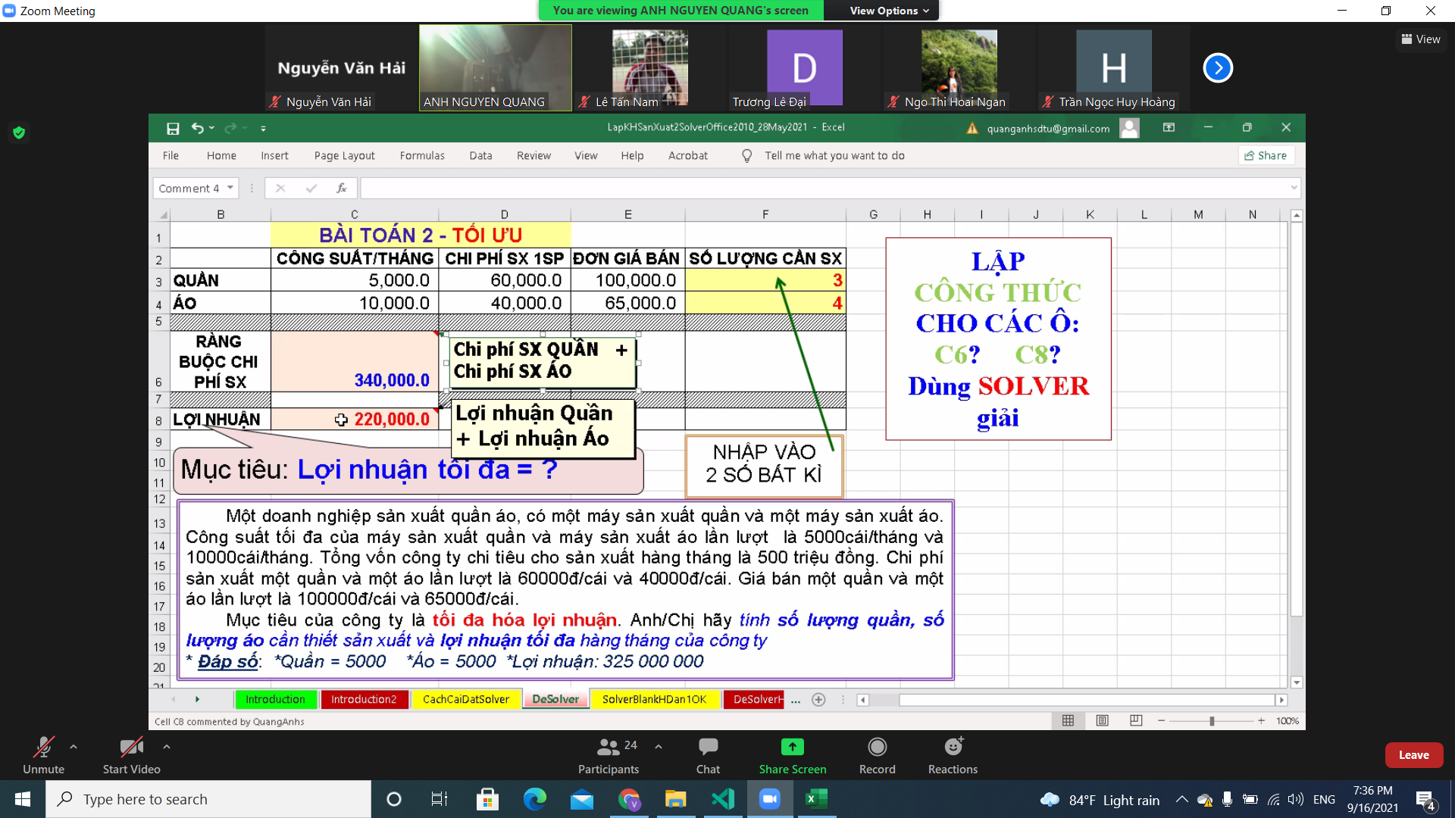
Ràng Buộc Chi phí SX | 340,000

Lợi nhuận

